fig2
Aug-18 | Sep-18 | Oct-18 | Nov-18 | Dec-18 | Jan-19 | Feb-19 | Mar-19 | Apr-19 | May-19 | Jun-19 | Jul-19 | Aug-19 | Sep-19 | Oct-19 | Nov-19 | Dec-19 | Jan-20 | Feb-20 | Mar-20 | Apr-20 | May-20 | Jun-20 | Jul-20
20 | 47 | 77 | 59 | 58 | 65 | 46 | 88 | 73 | 70 | 51 | 88 | 83 | 86 | 81 | 82 | 63 | 90 | 92 | 77 | 33 | 68 | 130 | 119

 |  |  | 2. Nombre d'infractions pour outrages sexistes enregistrées par les forces de sécurité entre le 3 août 2018 et le 31 juillet 2020

 |  |  | Champ : France entière
 |  |  | Source : SSMSI, base infractions, données du 3 août 2018 au 31 juillet 2020

fig3
3. Nombre d'infractions pour outrages sexistes enregistrées par les forces de sécurité entre le 1er août 2019 et le 31 juillet 2020 (pour 100 000 habitants)
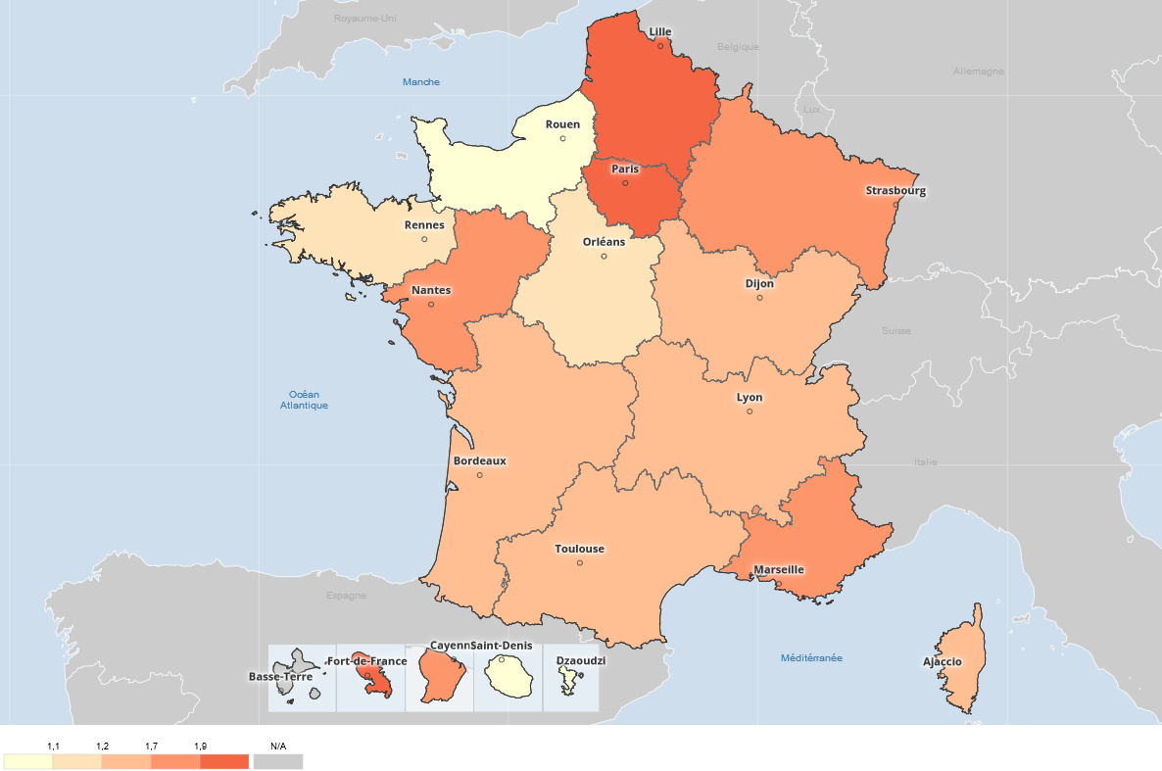

Champ : France entière
Source : SSMSI, base des infractions, données du 1er août 2019 au 31 juillet 2020

fig4
moins de 18 ans | 18 ans <= âge < 30 ans | 30 ans <= âge < 45 ans | 45 ans <= âge < 60 ans | 60 ans et plus
15% | 46% | 25% | 12% | 2% | nd

4. Répartition des victimes d'outrages sexistes par tranche d'âge
moins de 18 ans | 0.152
18 ans <= âge < 30 ans | 0.4624
30 ans <= âge < 45 ans | 0.2464
45 ans <= âge < 60 ans | 0.1232
60 ans et plus | 0.016

Champ : France entière
Source : SSMSI, base des infractions, données du 1er août 2019 au 31 juillet 2020

